Requisito
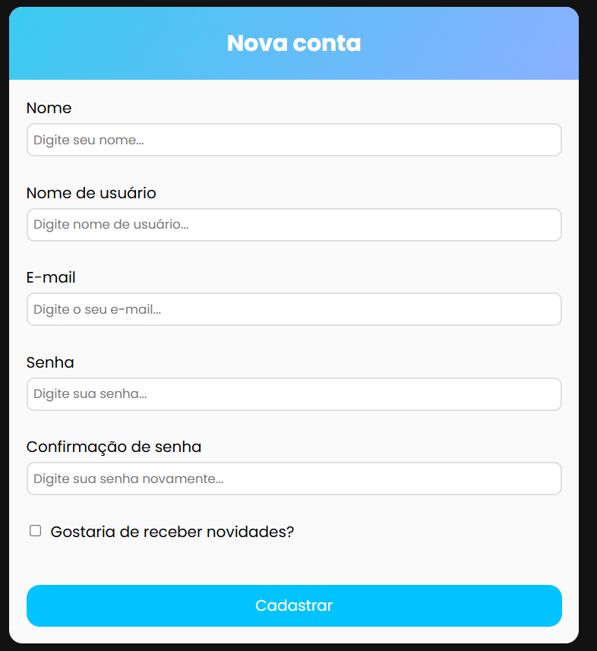
TELA DE CADASTRO DE CONTA
NECESSITO DE UMA TELA DE CADASTRO DE CONTA COM A POSSIBILIDADE DE: -CADASTRAR UMA NOVA CONTA DE USUÁRIO -TER OPÇÃO PARA RECEBER NOVIDADES

REQUISITOS
1 | A TELA DEVERÁ CONTER OS CAMPOS NOME: TEXTO COM ATÉ 60 CARACTERES NOME DE USUÁRIO: TEXTO COM ATÉ 15 CARACTERES E-MAIL: TEXTO SENHA: TEXTO COM NO MÍNIMO DE 8 CARACTERES CONFIRMAÇÃO SE SENHA: IGUAL A SENHA BOTÃO CADASTRAR DEVERÁ SEGUIR CONFORME O PROTÓTIPO

REGRAS
1 | CAMPO NOME DEVERÁ SER OBRIGATÓRIO E PERMITIR PREENCHIMENTO COM ATÉ 60 CARACTERES CASO CONTRÁRIO INFORMAR MENSAGEM DE ERRO ABAIXO DO CAMPO CAMPO NOME DE USUÁRIO DEVERÁ SER OBRIGATÓRIO, ÚNICO E PERMITIR PREENCHIMENTO COM ATÉ 15 CARACTERES CASO CONTRÁRIO INFORMAR MENSAGEM DE ERRO ABAIXO DO CAMPO CAMPO E-MAIL DEVERÁ SER OBRIGATÓRIO E PERMITIR PREENCHIMENTO COM ATÉ 15 CARACTERES CASO CONTRÁRIO INFORMAR MENSAGEM DE ERRO ABAIXO DO CAMPO CAMPO SENHA DEVERÁ SER OBRIGATÓRIO E PERMITIR APENAS O PREENCHIMENTO COM 8 OU MAIS CARACTERES CASO CONTRÁRIO INFORMAR MENSAGEM DE ERRO ABAIXO DO CAMPO CAMPO CONFIRMAÇÃO DE SENHA DEVERÁ SEGUIR A MESMA REGRA DA SENHA E AS DUAS DEVERÃO SER IGUAIS CASO CONTRÁRIO INFORMAR UMA MENSAGEM DE ERRO ABAIXO DO CAMPO AO CLICAR NO BOTÃO CADASTRAR TODAS A REGRAS ACIMA DEVERÃO SER VALIDADAS, CASO DE SUCESSO EXIBIR UMA MENSAGEM DE SUCESSO E SE TIVER MARCADO O CAMPO DE RECEBER NOVIDADE CHECADO A MENSAGEM DEVERÁ CONTER ESSA INFORMAÇÃO

